tulos
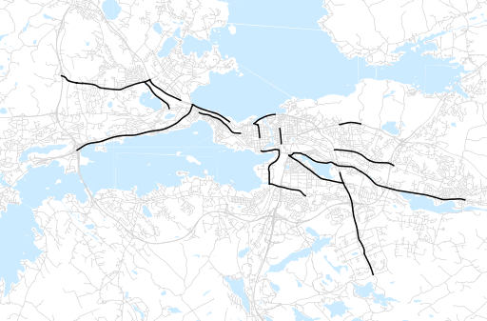
Otsikko | Kevät 2014
Tilasto | liikennesuorite
Laskenta-aineisto | Kuukauden konstruoitu keskivuorokausiliikenne
Laskentajakso | 03.14 - 05.14
Viikonpäivät
Aikaväli
Vertailujakso

 | Kevät 2013 | Talvi 2013 | Kevät 2014 | Muutos ed. vuoteen | Muutos ed. kauteen
Liikennesuorite | 563,136 | 533,366 | 586,081

Määrät kausittain

